Sheet1
 |  |  |  | GS BEAR ＦＡＸ用ご注文シート
 |  |  |  |  |  |  |  |  |  |  |  | No |  |  |  |  |  | ●本体 | ３色の中からお好きなカラーをお選びいただき、丸やチェックを入れて下さい。
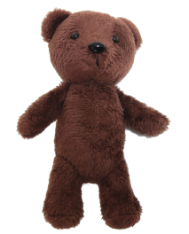
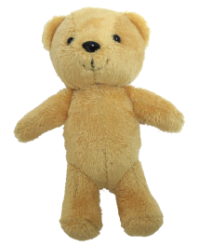
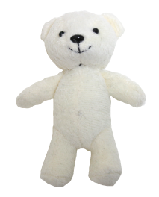
株式会社 GSクラフト 御中

 |  |  |  |  |  |  |  |  |  |  | PCで○を記入される 際にご使用ください→
＊太枠内のご記入をお願いします。 ＊ご記入のない場合、納品が遅れる場合もございます。
 |  |  |  |  |  |  |  |  |  | 送信日 | 20 |  | 年 |  | 月 |  | 日

お客様情報 | フリガナ |  |  |  |  |  |  |  | フリガナ

 | 団体名（会社・学校・チーム名） |  |  |  |  |  | 様 |  | ご担当者氏名 |  |  |  |  | 様 |  | ㊞

 | ご住所 | 〒 |  |  |  |  |  |  | 電話番号

 |  |  |  |  |  |  |  |  | 携帯番号

ブラウン
ベージュ
オフホワイト
 |  |  |  |  |  |  |  |  | メール アドレス

●制服 １０色の中からお好きな形をお選びいただき、丸やチェックを入れて下さい。
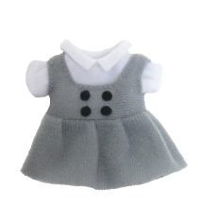
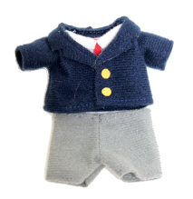
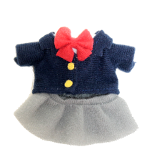

 | 納品先 | 〒 |  |  |  |  |  |  | 納品先 電話番号

基本項目 | ①数量
 |  |  |  |  | 個

 | ②ご希望納期 |  |  |  |  |  |  | ③印刷の有無
 | 20 |  | 年 |  | 月 | 日 |  | 希望する ・ 希望しない
ブレザー（ズボン）
ブレザー（スカート）
ワンピース
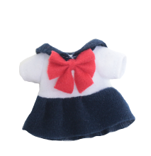
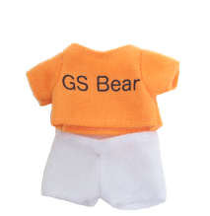
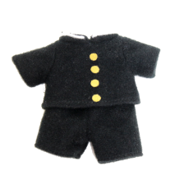
 | ④○を付けて下さい |  |  |  |  |  |  | ⑤手書き領収書の有無
 | ストラップ ・ ボールチェーン |  |  |  |  |  |  | 有 ・ 無

 | 仕様に ついて

オプション項目 | プリント ネーム | ⑥
 |  | 有 ・ 無

学ラン服
セーラー服
 | 紙タグ | ⑦
 |  | 有 ・ 無
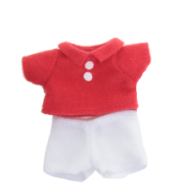
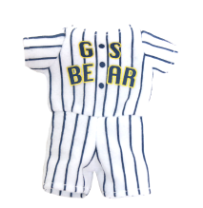
Ｔシャツ
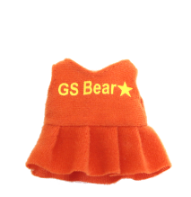
 | ⑧
 | データ入稿 ・ データ制作依頼要

 | 備考欄

備考欄

チア
野球
ポロシャツ
サッカー
FAX返信先：０７５－３７１－３１１０

